关系图
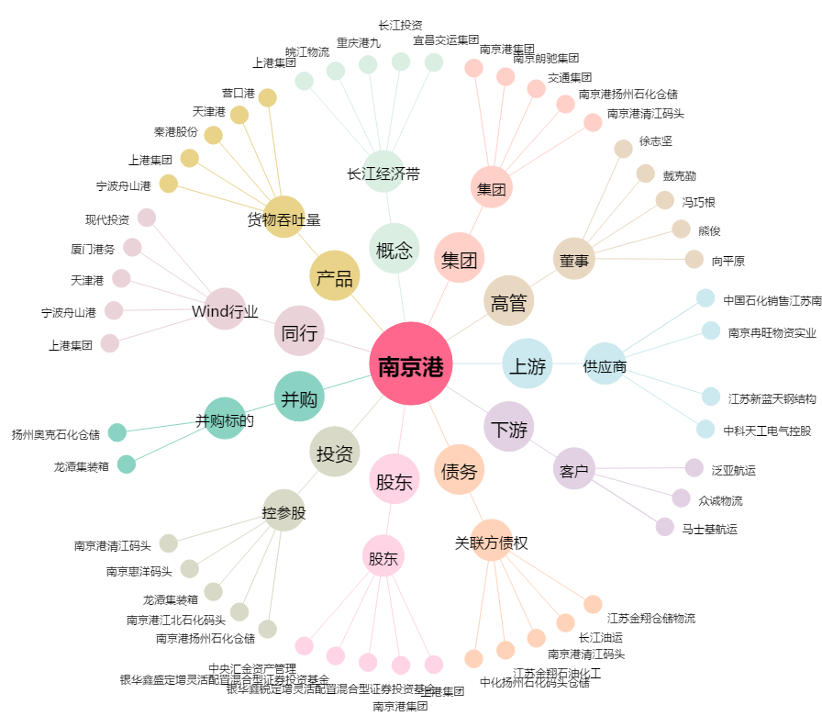
南京港[002040.SZ] - 关系概览图

